Planilha2
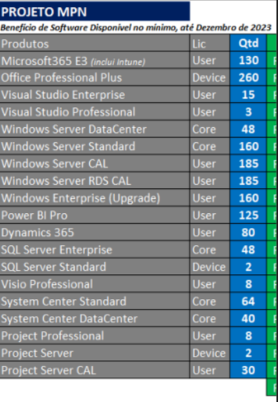
Visual itudio Inter | 15
Visual itudio Pro | 10
O365 E3 | 100

